关系图
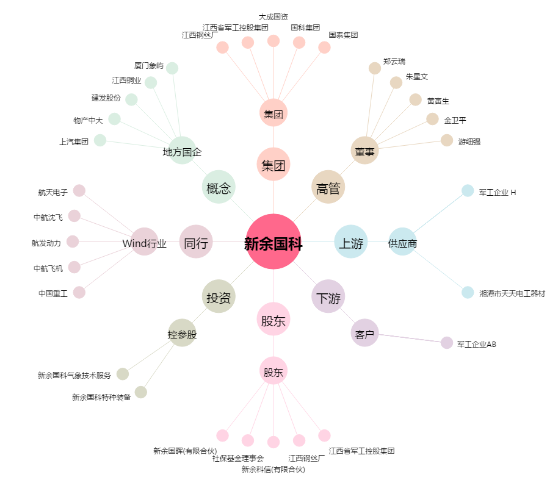
新余国科[300722.SZ] - 关系概览图

